プロジェクト ノートブックについて
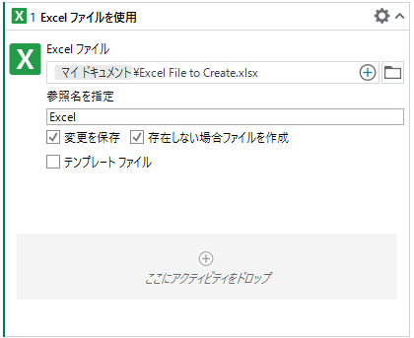
プロジェクト ノートブック
プロジェクト ノートブックでは Excel の数式を使用してデータの操作と計算を行うことができます。作業を開始するためのいくつかのサンプル シートが含まれていますが、サンプル シートに記載されている内容以外にも Excel で実行可能なあらゆる操作を行うことができます。

プロジェクト ノートブックの使用方法
- [セルに書き込み] アクティビティを追加して、Excel の数式を使用して操作するデータを数式の代入セルに挿入します。
- 数式を含むセルを他のアクティビティで直接使用し、数式が作成した値を取得します。

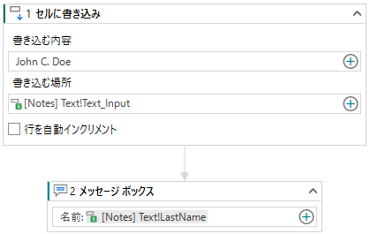

データの保存方法
- プロジェクト ノートブックは、自動化プロセスの実行中にデータを操作するためのものです。データの保存場所として使用することは意図されていません。
- Excel ファイルへのデータの保存方法:
- [Excel ファイルを使用] アクティビティを追加して、対象の Excel ファイルを選択します。
- 存在しないファイル名を指定した場合は、プロジェクトの実行時にファイルが作成されます。

